Intro
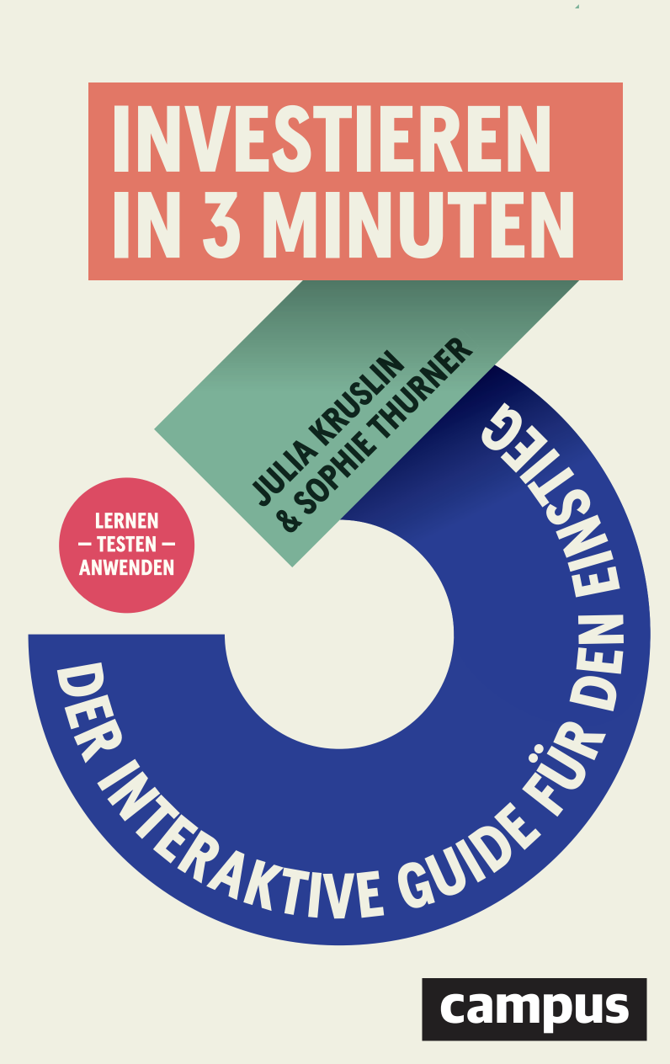
Willkommen zu deinem Portfolio Builder!

Herzlichen Glückwunsch – du hast bereits viel gelernt und bist bereit, dein eigenes Portfolio aufzubauen. Diese Excel-Vorlage hilft dir dabei, die theoretischen Konzepte aus dem Buch direkt in die Praxis umzusetzen.
Was findest du in dieser Vorlage?
Vier bewährte Portfolio-Strategien:
70/30 Portfolio
60/40 Portfolio
Allwetter-Portfolio von Ray Dalio
Weltportfolio von Gerd Kommer
Außerdem: Vorausgewählte ETFs mit ISIN-Nummern, Beschreibungen und nachhaltigen Optionen (ESG/SRI). Automatische Berechnungen für deine Aufteilung.
Wie nutzt du diese Vorlage?
Schritt 1: Wähle eine Portfolio-Strategie und gehe zum entsprechenden Reiter.
Schritt 2: Trage deine initiale Investmentsumme und deine monatliche Sparrate ein.
Schritt 3: Wähle deine ETFs aus – entweder die vorgeschlagenen oder andere aus der ETF-Übersicht.
Schritt 4: Nutze die automatisch berechneten Beträge und ISINs für deine Depot-Eröffnung.
Du hast noch kein Depot?
Folge der Schritt-für-Schritt-Anleitung im Anhang "Depot eröffnen" des Buches.
Bereit? Los geht's!
Wähle jetzt deine Portfolio-Strategie und starte deine Investment-Reise. Dein zukünftiges Ich wird dir dafür danken!

Übersicht über die Portfolio Strategien

Das 70:30 Portfolio | 70% Industrieländer-Aktien (z.B. MSCI World), 30% Schwellenländer-Aktien (z.B. MSCI Emerging Markets). Das reine Aktien-Portfolio für maximales Wachstum. Höchste Rendite-Chancen, aber auch stärkste Schwankungen. Für risikobereite Anleger:innen.
Das 60:40 Portfolio | 60% Aktien, 40% Anleihen. Die ausgewogene Variante für sicherheitsbewusste Anleger:innen. Weniger Schwankungen als reine Aktien-Portfolios, dafür auch etwas weniger Rendite-Potenzial. Guter Kompromiss zwischen Wachstum und Stabilität.
Das Allwetterportfolio von Ray Dalio | 30% Aktien, 55% Anleihen, 15% Rohstoffe. Entwickelt für maximale Stabilität in allen Marktphasen. Geringste Schwankungen aller Portfolios, dafür auch niedrigste Rendite-Erwartung. Für sehr sicherheitsorientierte Anleger:innen.
Das Gerd Kommer Portfolio | 38% Industrieländer-Aktien, 18% Schwellenländer-Aktien, 30% Anleihen, 7% Rohstoffe, 7% Immobilien. Das Profi-Portfolio mit allen 5 Anlageklassen. Maximale Diversifikation für erfahrene Anleger:innen, die alles abdecken wollen.

